損失計算例
FET損失計算シート |  |  | ※太枠内を入力する
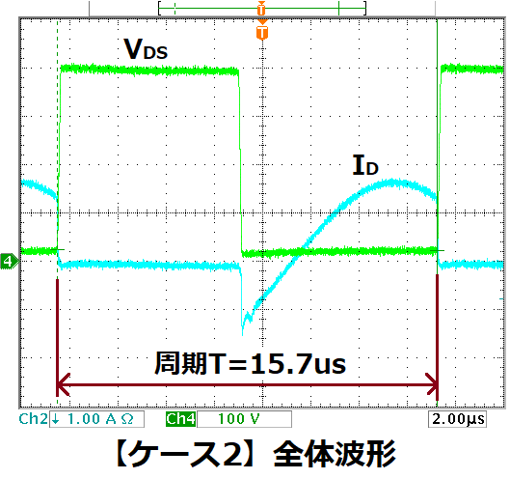
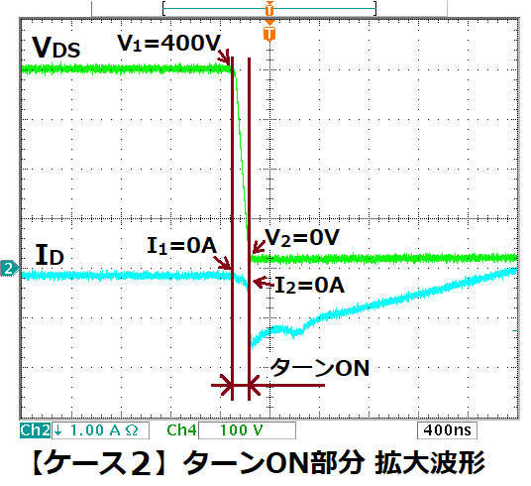
 | 周期 | T= | 15.7 | (μs)

＜ターンON損失P(ton)＞
 | V1(V) | V2(V) | I1(A) | I2(A) | t（μs） | P(W)
 | 400 | 0 | 0 | 0 | 0 | 0.000
 | 0 | 0 | 0 | 0 | 0 | 0.000
 | 0 | 0 | 0 | 0 | 0 | 0.000
 | 0 | 0 | 0 | 0 | 0 | 0.000
 |  |  |  |  | P(ton) | 0.000 | (W)

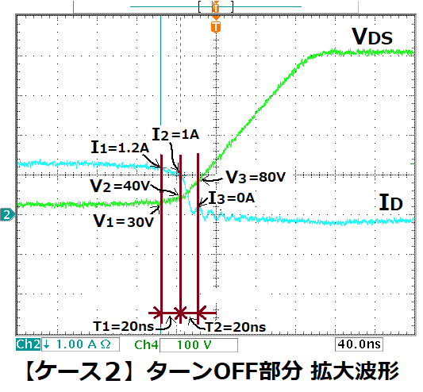
＜ターンOFF損失P (toff)
 | V1(V) | V2(V) | I1(A) | I2(A) | t（μs） | P(W)
 | 30 | 40 | 1.2 | 1 | 0.02 | 0.049
 | 40 | 80 | 1 | 0 | 0.02 | 0.034
 | 0 | 0 | 0 | 0 | 0 | 0.000
 | 0 | 0 | 0 | 0 | 0 | 0.000
 |  |  |  |  | P(toff) | 0.083 | (W)

＜ON損失P(on)＞
 | オン抵抗 | R(on)= | 0.19 | (Ω) | （データシートより）

 | I1(A) | I2(A) | t（μs） | P(W)
 | 0 | 0.5 | 2.6 | 0.003
 | 0.5 | 0.7 | 1.5 | 0.007
 | 0.7 | 0.3 | 1.5 | 0.005
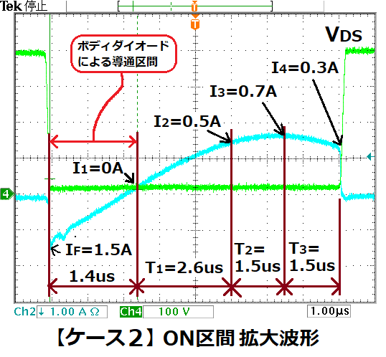
 | 0 | 0 | 0 | 0.000
 |  |  | P(on) | 0.014 | W

＜ボディダイオードの損失P(diode)＞
 | 順方向電圧 | VF= | 1.7 | (V) | （データシートより）

 |  |  | 平均電流
 | Ｉdsp（A) | t（μs） | Iave(A) | P(W)
 | 1.5 | 1.4 | 0.75 | 0.114

＜FETのスイッチング損失＞
 | 合計損失 | P= | 0.210 | (W)

